상품제안서
마일드똑딱이 핸디백담요 | 상품코드: S37865

 |  |  |  |  |  |  | 02-713-8555 | www.synergygift.co.kr
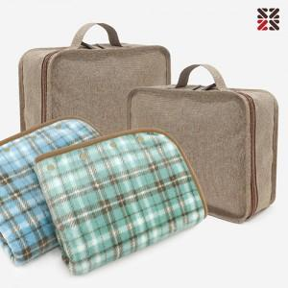

【상세/제작정보】

【인쇄/포장옵션】 | 실크, 담요실크1도 / 포장불가능

【공급단가】 | 수량 | 50~ | 100~ | 500~ | 1,000~ | 2,000~
*VAT별도 | 민트 | 13,000원 | 12,800원 | 12,500원 | 12,000원 | 11,500원
 | 블루 | 13,000원 | 12,800원 | 12,500원 | 12,000원 | 11,500원

【상품 URL】 | https://www.synergygift.co.kr:443/src/goods_detail.php?gdno=37865

